Datos personales
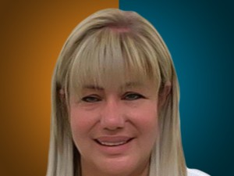

Nombres: | Juana Donaira
Apellidos: | Montero Pinargote
Facebook:
Twitter:
Descripción:

